关系图
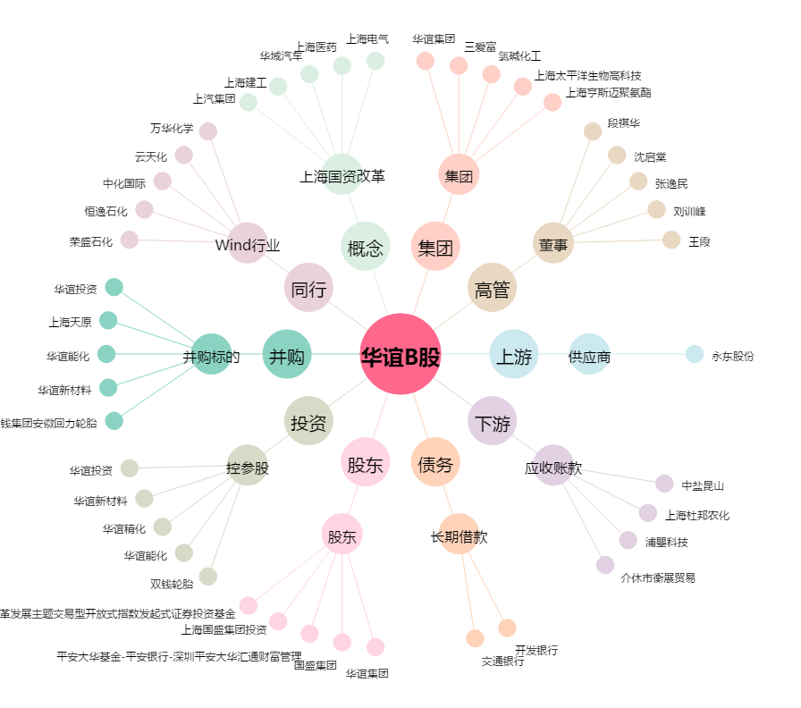
华谊B股[900909.SH] - 关系概览图

